东区
病区卫生间扶手数量统计
序号 | 病区 | 扶手款式一（单位：个） | 扶手款式二（单位：个） | 扶手款式三（单位：个） | 扶手款式三（单位：个） | 扶手款式四（单位：个） | 扶手款式四（单位：个） | 备注
 |  | 用于病室坐便器 （示意图上是1个扶手） | 用于病室坐便器 （示意图上是1个扶手） | 用于病室坐便器 （示意图上是2个扶手） | 用于病区公共卫生间蹲厕 （示意图上是2个扶手） | 男卫生间小便池扶手 （示意图上是1个扶手） | 用于病室坐便器 （示意图上是1个扶手）
 |  |  |  |  | 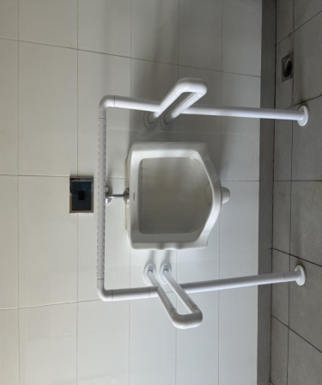 |  | 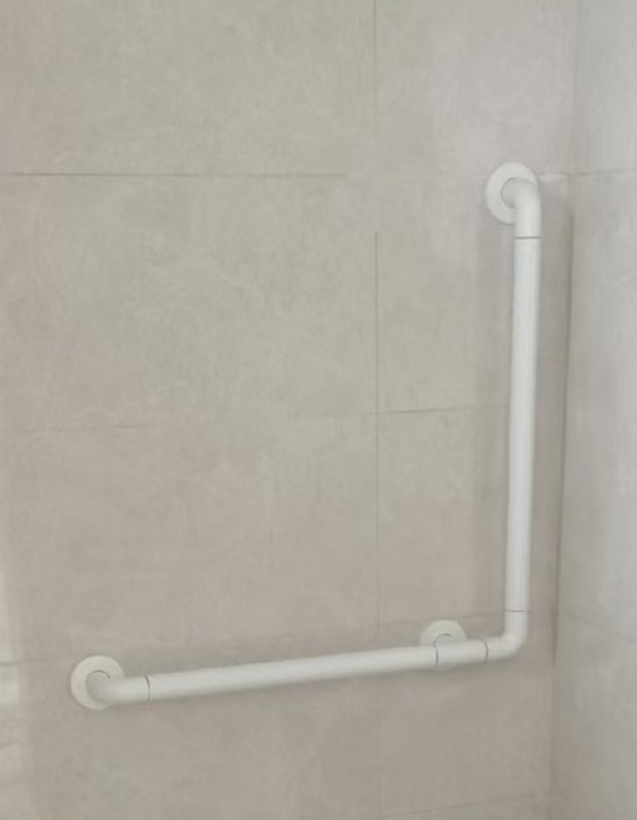
1 | 东1病区 | 0 | 0 | 0 | 4 | 1
2 | 东3病区 | 0 | 0 | 0 | 0 | 0
3 | 东4病区 | 0 | 0 | 0 | 1 | 0
4 | 东产房
5 | 东5病区 | 0 | 0 | 0 | 0 | 1
6 | 东6病区 | 0 | 0 | 0 | 0 | 1
7 | 东7病区 | 0 | 0 | 0 | 4 | 1
8 | 东8病区 | 0 | 0 | 0 | 4 | 1
9 | 东9病区 | 0 | 0 | 0 | 4 | 1
10 | 东10病区 | 0 | 0 | 0 | 2 | 1
11 | 东15病区 | 0 | 0 | 0 | 4 | 1
12 | 东16病区 | 18 | 0 | 0 | 4 | 1
13 | 东17病区 | 18 | 18 | 0 | 4 | 1
14 | 东18病区 | 18 | 18 | 0 | 4 | 1
15 | 东19病区 | 15 | 18 | 0 | 4 | 1
16 | 东20病区 | 0 | 1 | 0 | 0 | 0
17 | 东22病区 | 0 | 0 | 0 | 0 | 0
18 | 东23病区 | 0 | 0 | 0 | 0 | 0 | 11
19 | 东24病区 | 0 | 0 | 0 | 0 | 0 | 12
20 | 东25病区 | 0 | 0 | 0 | 0 | 0 | 4
21 | 东26病区 | 0 | 0 | 0 | 0 | 0 | 12
22 | 东27病区 | 0 | 0 | 0 | 0 | 0
 |  | 69 | 55 | 0 | 39 | 12
 |  | 60 | 175 |  | 350 | 350
 |  | 4140 | 9625 | 0 | 13650 | 4200 |  | 31615

西区
病区卫生间扶手数量统计
序号 | 病区 | 扶手款式一（单位：个） | 扶手款式二（单位：个） | 扶手款式三（单位：个） | 扶手款式三（单位：个） | 扶手款式四（单位：个） | 备注
 |  | 用于病室坐便器 （示意图上是1个扶手） | 用于病室坐便器 （示意图上是1个扶手） | 用于病室坐便器 （示意图上是2个扶手） | 用于病区公共卫生间蹲厕 （示意图上是2个扶手） | 男卫生间小便池扶手 （示意图上是1个扶手）
 |  |  |  |  | 
1 | 西1病区 | 0 | 10 | 0 | 0 | 0
2 | 西5病区 | 1 | 26 | 0 | 2 | 0
3 | 西产房 | 1 | 0 | 0 | 0 | 0
4 | 西6病区 | 1 | 18 | 0 | 0 | 0
5 | 西7病区 | 0 | 18 | 0 | 0 | 0
6 | 西8病区 | 0 | 20 | 0 | 2 | 0
7 | 西9病区 | 0 | 20 | 0 | 2 | 0
8 | 西10病区 | 0 | 20 | 0 | 0 | 0
9 | 西11病区 | 0 | 20 | 0 | 0 | 0
10 | 西12病区
11 | 西15病区 | 0 | 20 | 0 | 0 | 0
12 | 西16病区 | 0 | 20 | 0 | 0 | 0
13 | 西17病区 | 0 | 19 | 0 | 0 | 0
14 | 西18病区 | 1 | 18 | 0 | 0 | 0
15 | 西19病区 | 0 | 20 | 0 | 2 | 0
16 | 西20病区 | 0 | 19 | 0 | 0 | 0
17 | 西21病区 | 0 | 19 | 0 | 0 | 0
18 | 西22病区 | 0 | 19 | 0 | 2 | 0
19 | 西23病区 | 0 | 1 | 36 | 0 | 0
20 | 西24病区 | 0 | 16 | 0 | 2 | 0
 |  | 4 | 323 | 36 | 12 | 0
 |  | 60 | 175 | 350 | 350
 |  | 240 | 56525 | 12600 | 4200 |  | 73565
 |  |  |  |  |  |  | 33955
 |  |  |  |  |  |  | 107520

